Киясов
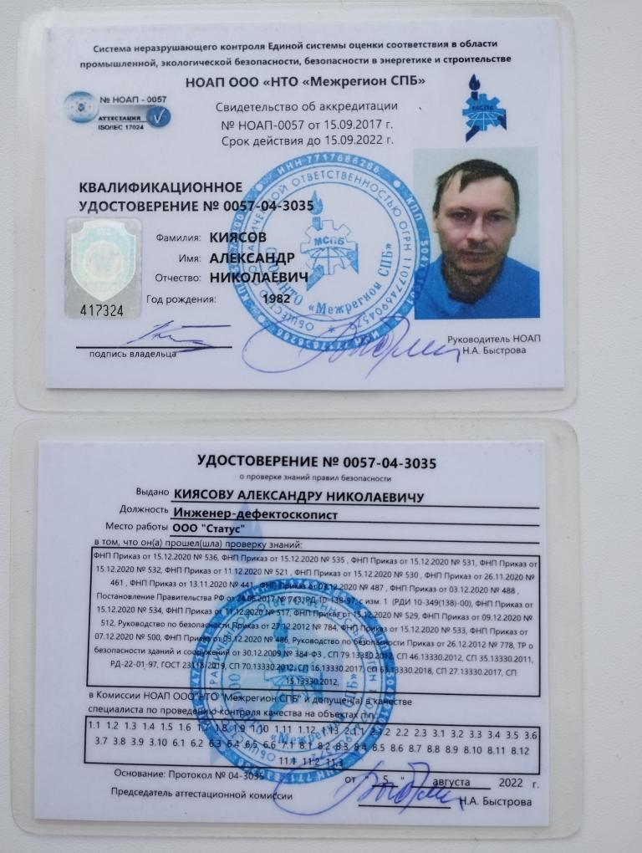
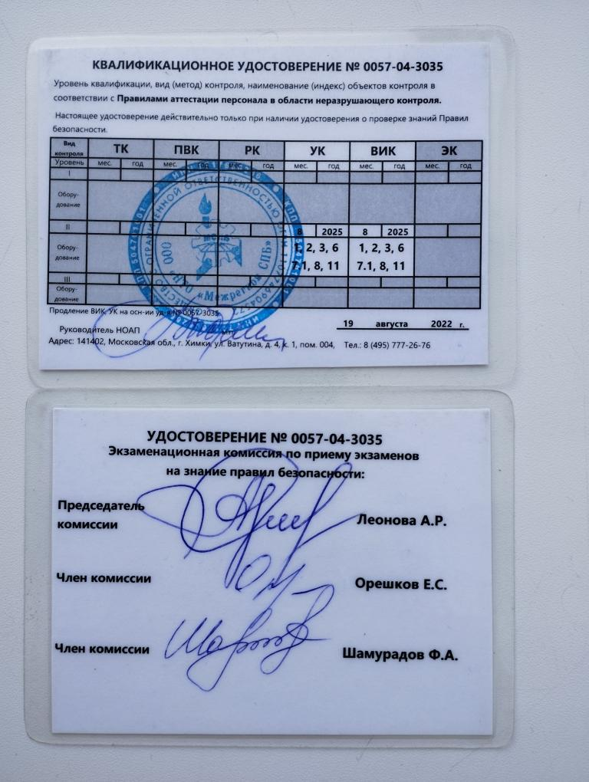
ОБОРУДОВАНИЕ. ПРИЕМ ПЕРЕДАЧА СМЕНЫ
№ п/п | Наименование оборудования | Заводской номер | Наличие | Примечание
1 | СОП БЦО S12 | 542-15 | 2025-07-11
2 | СОП зарубка S25 | 570-15 | 2025-07-11
3 | СОП БЦО S10 | 557-15 | -
4 | ПЭП БТА-12-5-70 | 34 | -
5 | ПЭП БТА-12-2.5-65 | 121 | -
6 | ПЭП БТА-12-2.5-65 | 189 | -
7 | ПЭП БТА-12-2.5-50 | 162 | -
8 | ПЭП БТА-12-2.5-50 | 203 | -
9 | Провод lemo-lemo | 1 | -
10 | Провод lemo-lemo | 1 | -
11
12
13
14
15
16
17
18
19
20

